Hoja1
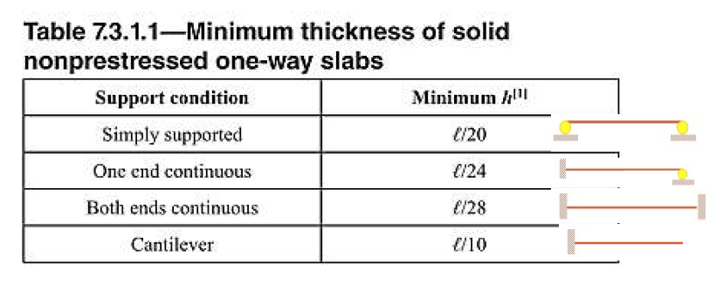
 | WS/C | 200
 | WC.V | 300
 | WCONC | 2400
 | f´c= | 210 | kg/cm³ | 40000
 | Recubirimiento | 3 | cm
 | fy= | 2810 | kg/cm³
 | d= | 10.025 | cm
 | b= | 100 | cm
 |  | 1 | m
DependiendoDiametro de Varilla inicial | ∅= | 0.95 | cm

 | Separación | 39 | cm |  | Sentido de trabajo y espesor

 |  |  |  |  | Losa | A corta(m) | B larga(m) | Sentido R(A/B) | Definir sentido | Espesor de losa(m)

 |  |  | 1 sentido |  | I | 3.1 | 6.5 | 0.48 | 1 sentido | 3.1/24 | 0.129
 |  |  | 2 sentidos |  | II | 3.5 | 7.1 | 0.49 | 1 sentido | 3.5/28 | 0.125
 |  |  |  |  | III | 1.2 | 7.1 | 0.17 | 1 sentido | 1.2/10 | 0.12
 |  |  |  |  |  |  |  |  |  | Espesor (m) | 0.13

